每日复盘
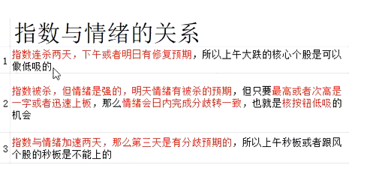
 |  |  |  | 大盘情绪监控表
大盘判断：普涨、普跌、震荡、补涨 |  |  |  |  |  |  |  |  |  |  | 稳增长防御：（消费）：食品饮料 家电家居 酿酒 商贸零售 纺织服装 农业 汽车 医药 旅游餐饮
 |  |  |  |  |  |  |  |  |  |  | 低增长（金融稳定）：房地产 电力及公用事业 交通运输 建筑 银行 证券金融

日期 | 红盘 | 绿盘 | 涨停 | 跌停 | 炸板率 | 首板 | 二板 | 三板 | 个股 | 三板以上 | 个股 | 连板数量 | 1进2 | 2进3 | 3进多 | 情绪周期
2021-09-30 | 3771 | 624 | 88 | 1 | 22 | 70 | 2 | 0 |  | 1 | 闽东电力5 | 3 | 13% | 0% | 100% | 强
2021-10-08 | 3433 | 1077 | 99 | 20 | 27 | 58 | 5 | 1 | 国电南自 | 0 |  | 6 | 7% | 50% | 0% | 弱
2021-10-11 | 2035 | 2275 | 93 | 32 | 15 | 35 | 8 | 3 | 滨海能源 新中港 | 0 |  | 11 | 14% | 60% | 0% | 强
2023-08-20 | 1027 | 3930 | 37 | 9 | 26 | 22 | 4 | 1 | 盟固利 | 1 | 长青科技5 | 6 | 11% | 13% | 33% | 强
2023-08-21 | 1341 | 3540 | 38 | 6 | 25 | 21 | 8 | 2 | 美丽生态、启迪环境 | 1 | 长青科技6 | 11 | 36% | 50% | 50% | 强

最高板 | 次高板 | 龙头 | 题材

